Sheet1
Nazev | Id | Obrazek | Typ | Styly | Vedlejsi barvy
Hrneček malé kafíčko | 11979172 | 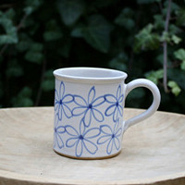 | muj typ | nejaky styl | a jeste barva
Hrneček malé kafíčko | 11979168 | 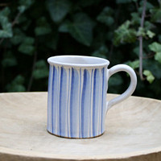
Hrneček malé kafíčko | 11979165 | 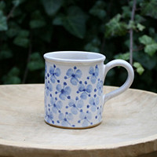
Hrneček malé kafíčko | 11979159 | 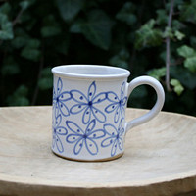
Hrneček malé kafíčko | 11979157 | 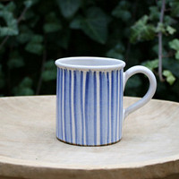
Hrneček malé kafíčko | 11979153 | 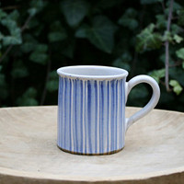
Hrneček malé kafíčko | 11979146 | 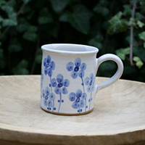
Hrneček malé kafíčko | 11979140 | 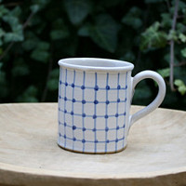
Hrneček malé kafíčko | 11979139 | 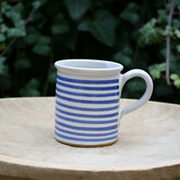
Hrneček malé kafíčko | 11979129 | 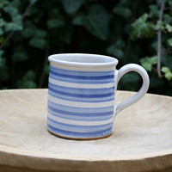
Hrneček buclák | 11979107 | 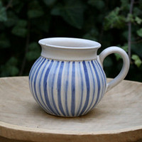
Hrneček buclák | 11979104 | 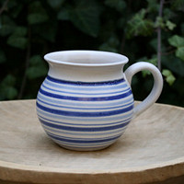
Hrneček buclák | 11979097 | 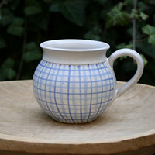 | mrizka | mujstyl | srdickova
Hrneček buclák | 11979093 | 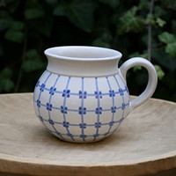
Hrneček buclák | 11979084 | 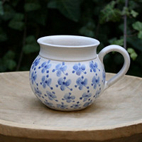
Hrneček buclák | 11979075 | 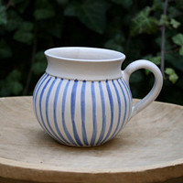
Hrneček buclák | 11979070 | 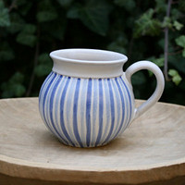
Hrneček čtvrtlitrák | 11979041 | 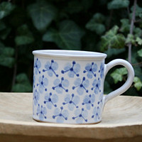
Hrneček čtvrtlitrák | 11979033 | 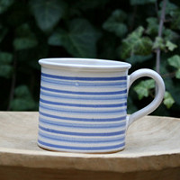
Hrneček čtvrtlitrák | 11979029 | 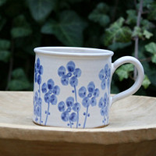
Hrneček čtvrtlitrák | 11979023 | 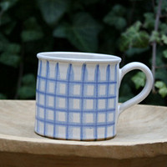
Hrneček čtvrtlitrák | 11979019 | 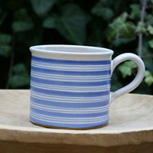
Hrneček čtvrtlitrák | 11979016 | 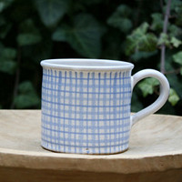
Hrneček čtvrtlitrák | 11979010 | 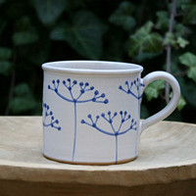
Hrneček čtvrtlitrák | 11979004 | 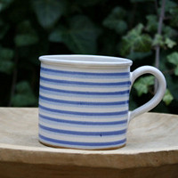
Hrneček čtvrtlitrák | 11978901 | 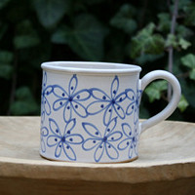
Hrneček čtvrtlitrák | 11978900 | 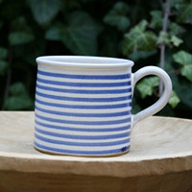
Hrneček čtvrtlitrák | 11978892 | 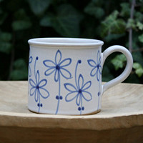
Hrneček čtvrtlitrák | 11978888 | 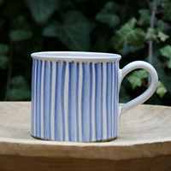
Hrneček čtvrtlitrák | 11978882 | 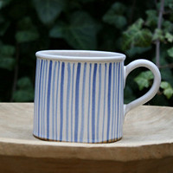
Hrneček čtvrtlitrák | 11978860 | 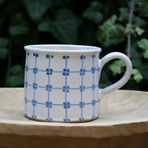
Hrneček čtvrtlitrák | 11978854 | 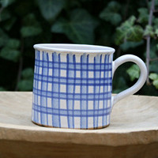
Hrneček čtvrtlitrák | 11978844 | 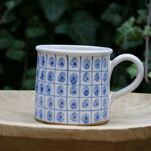
Hrneček čtvrtlitrák | 11978836 | 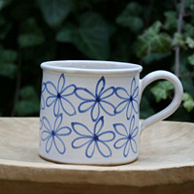
Hrneček čtvrtlitrák | 11978825 | 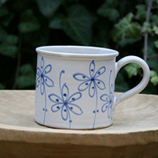
Hrnek půllitrák | 11978811 | 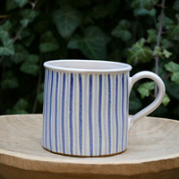
Hrnek půllitrák | 11978804 | 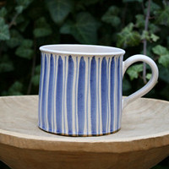
Hrnek půllitrák | 11978793 | 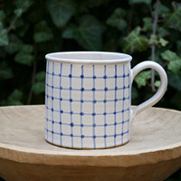
Hrnek půllitrák | 11978784 | 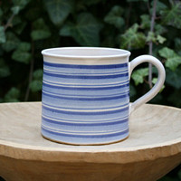
Hrnek půllitrák | 11978781 | 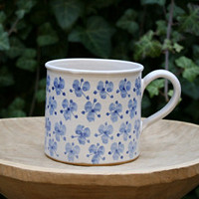
Hrnek půllitrák | 11978775 | 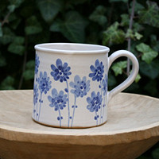
Hrnek půllitrák | 11978770 | 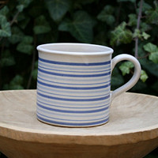
Hrnek půllitrák | 11978763 | 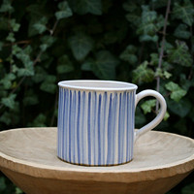
Hrnek půllitrák | 11976085 | 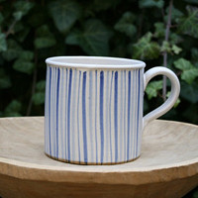
Hrnek půllitrák | 11976083 | 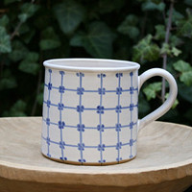
Hrnek půllitrák | 11976074 | 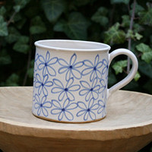
Hrnek půllitrák | 11976072 | 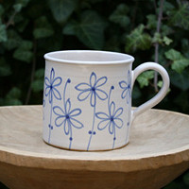
Cukřenka | 11976063 | 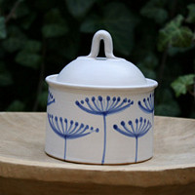
Cukřenka | 11976060 | 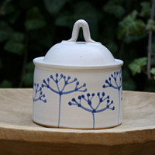
Cukřenka | 11976057 | 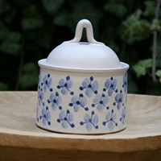
Cukřenka | 11976054 | 
Cukřenka | 11976050 | 
Cukřenka | 11976048 | 
Cukřenka | 11976047 | 
Cukřenka | 11976042 | 
Cukřenka | 11976039 | 
Cukřenka | 11976036 | 
Cukřenka | 11976033 | 
Cukřenka | 11976023 | 
Džbán kónický | 11976004 | 
Džbán kónický | 11976001 | 
Džbán kónický | 11975993 | 
Zvonek Andělíček | 11971852 | 
Zvonek Andělíček | 11971836 | 
Zvonek Andělíček | 11971827 | 
Zvonek Andělíček | 11971816 | 
Zvonek Andělíček | 11971805 | 
Zvonek Andělíček | 11971790 | 
Zvonek Andělíček | 11971729 | 
Zvonek Andělíček | 11971704 | 
Zvonek Andělíček | 11971683 | 
Zvonek Andělíček | 11971651 | 
Zvonek Andělíček | 11971613 | 
Zvonek Andělíček | 11971592 | 
Aromalampa | 11970628 | 
Aromalampa | 11970601 | 
Aromalampa | 11970592 | 
Aromalampa | 11970585 | 
Aromalampa | 11970571 | 
Aromalampa | 11966020 | 
Hrneček presso | 11965844 | 
Hrneček presso | 11965827 | 
Hrneček presso | 11965813 | 
Hrneček presso | 11965790 | 
Hrneček presso | 11965780 | 
Hrneček presso | 11965761 | 
Hrneček presso | 11965738 | 
Hrneček presso | 11965715 | 
Hrneček presso | 11965695 | 
Hrneček presso | 11965682 | 
Hrneček presso | 11965661 | 
Hrneček piccolo | 11965571 | 
Hrneček piccolo | 11965556 | 
Hrneček piccolo | 11965540 | 
Hrneček piccolo | 11965519 | 
Hrneček piccolo | 11965501 | 
Hrneček piccolo | 11965466 | 
Hrneček piccolo | 11965454 | 
Hrneček piccolo | 11965428 | 
Hrneček piccolo | 11965409 | 
Hrneček piccolo | 11965390 | 
Hrneček piccolo | 11965375 | 
Talíř | 11964091 | 
Zvonek Andělka | 11962751 | 
Zvonek Andělka | 11962716 | 
Zvonek Andělka | 11961689 | 
Zvonek Andělka | 11961678 | 
Zvonek Andělka | 11961016 | 
Polévková miska | 11962413 | 
Polévková miska | 11962369 | 
Polévková miska | 11962339 | 
Polévková miska | 11962315 | 
Aromalampa - květinový vzor | 11961461 | 

